11주차 1교시
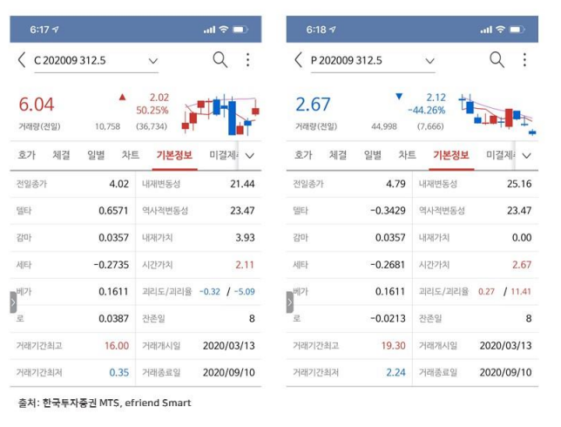
Option's Greeks

* 옵션의 가격에 영향을 미치는 요인
# 기초자산의 가격
# 옵션의 행사가격
# 기초자산의 미래변동성
# 만기까지 남은 기간
# 시장의 무위험이자율

* Five Greeks
# 델타(Delta) : 기초자산 가격의 변화에 따른 옵션 가격의 변화 |  |  | 1차 미분의 값 | Δ
# 베가(Vega) : 변동성의 변화에 따른 옵션 가격의 변화 |  |  |  | ν 또는 κ
# 쎄타(Theta) : 만기까지 남은 기간의 변화에 따른 옵션 가격의 변화 |  |  |  | Θ
# 로우(Rho) : 무위험이자율의 변화에 따른 옵션 가격의 변화 |  |  |  | ρ
# 감마(Gamma) : 기초자산 가격의 변화에 따른 옵션 델타의 변화 |  |  | 2차 미분의 값 | Γ

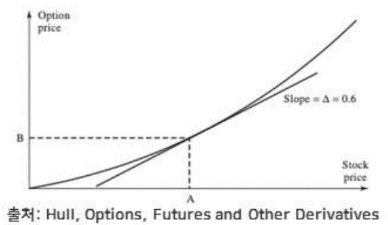
Option's Delta

* 정의
# Option Dalta (Δ) = ∂c / ∂s = ( C(S+ΔS) - C(S) ) / ΔS → -1 ≤ Δ ≤ 1
# Long a call : 0 ≤ Δ ≤ 1
# Short a call : -1 ≤ Δ ≤ 0
# Long a put : -1 ≤ Δ ≤ 0
# Short a put : 0 ≤ Δ ≤ 1

* 델타의 의미
# (1) 옵션을 1계약을 매수(매도)한 경우 델타만큼의 기초자산(현물)을 매도(매수)하면,
* 기초자산의 가격이 변화하여도 전체 포지션 가치는 변하지 않음(hedge ratio)

# (2) 보유옵션 포트폴리오의 델타가 0.8이라고 하면,
* 기초자산의 가격이 10만큼 상승할 때, 옵션 포트폴리오의 가치는 8 만큼 상승

# (3) 델타가 크다는 의미는 방향성 위험(i.e., 방향성을 통한 수익창출의 기회)에 많이 노출되어 있음을 의미 |  |  |  |  | 변동성이 크다(손실의 위험, 수익의 기회 가 크다)
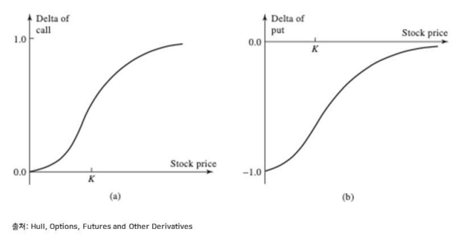
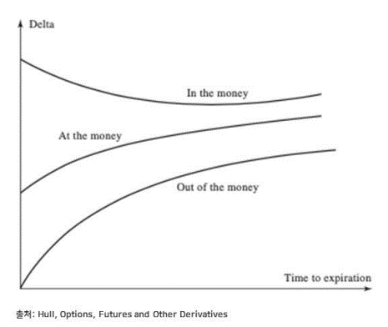

Option's Vega

* 정의
# Option Vega (ν) = ∂c /∂σ = ( C(σ + Δσ) - C(σ) ) / Δσ
# long an option : ν > 0
# Short an option : ν < 0

* 베가의 의미
# 보유옵션 포트폴리오의 베가가 0.2라고 하면,
- 기초자산(현물)의 가격 변동성이 1%만큼 증가하였다고 할때, 옵션 포트폴리오의 가치는 0.2% 만큼 상승

- 베가가 크다는 의미는 변동성위험(i.e., 변동성을 통한 수익창출 기회)에 많이 노출되어 있음을 의미
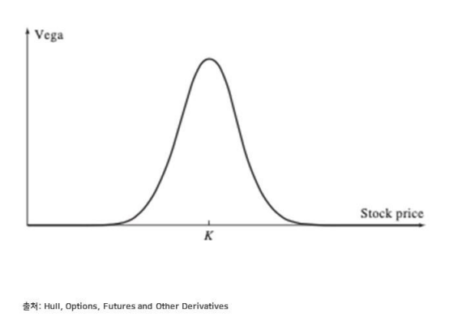

Option's Theta

* 정의
# Option Theta(θ) = ∂c/∂t = ( C(t+Δt) - C(t) ) / Δt
# Long a call : θ < 0
# Short a call : θ > 0
# Long(Short) a put : ? |  | 일반적인 경우 put옵션의 경우도 동일하다

* 쎄타의 의미
# 보유 옵션 포트폴리오의 쎄타가 -0.3이라면,
- 만약 시장 상황의 변화없이 하루가 지나면, 옵션 포트폴리오의 가치가 -0.3 만큼 하락함을 의미

# 쎄타가 크다는 의미는 시장여건이 변화하지 않고 시간이 흐를경우 보유 옵션 포트폴리오의 가치변화가 크다는 의미임
- 쎄타는 결과적으로 변동성과 연관됨
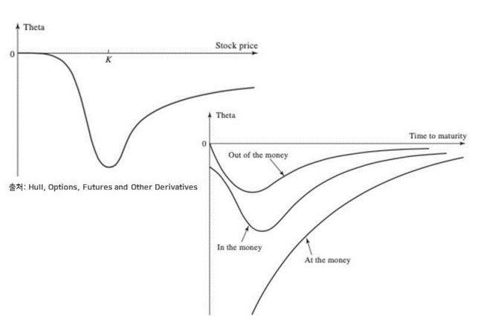

Option's Gamma
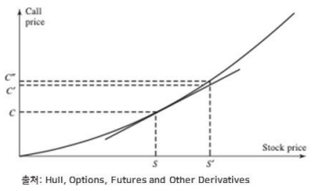
* 정의
# Option Ganna(Γ) = ∂Δ / ∂S = ∂^2*C / ∂S^2 = ( Δ(S+ΔS) - Δ(S) ) / ΔS
# Long an option : Γ > 0
# Short an option : Γ < 0

* 감마의 의미
# 보유옵션 포트폴리오의 감마가 0.1이라면,
- 기초자산의 가격이 10만큼 상승하였을때, 옵션 포트폴리오의 델타가 1 만큼 상승함을 의미

# 감마의 절대값이 크다는 의미는 보유 포지션의 델타가 매우 불안정하다는 의미

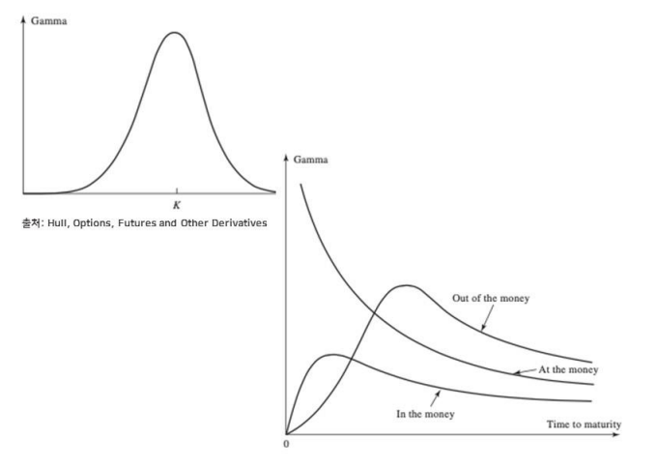

Option's Rho

* 로(rho)는 이자율 변화에 따른 파생상품 가치 변화율
# 예를 들면 통화 옵션의 경우 로(rho)가 2가지 존재함
- 자국(Domestic) & 타국(foreign) 금리

 | rho = ∂C / ∂r

Option's Greeks

11주차 2교시
Example

* 은행이 배당을 지급하지 않는 주식 100,000주를 기초자산으로 하는 유럽형 옵션 $ 300,000 어치를 매도했음
 | S0 = 49, X = 50, r= 5%, σ = 20%, T = 20주 , μ = 13%

* 블랙숄즈모형에 의한 옵션 가치 : $ 240000
- 이론가 보다 $60000높게 매도

* 은행은 옵션 매도 포지션으로부터의 리스크를 어떻게 헤지 할 것인가?

Naked & Covered Positions

* 네이키드 포지션(Naked position)
- 시장위험에 대해 헷지되어 있지 않은 옵션 포지션을 보유한 경우
- 즉 , 아무런 위험관리도 하지 않았을 경우
- 만일 St < 50 , $300,000 이익 발생
- 만일 St > 50, 손실 발생
- -100000 *(St-49) +300000

* 커버드 포지션(Covered position)
- 옵션 포지션과 그에 상응하는 기초자산을 보유한 경우
- 현재 시점에 100,000 주를 $49에 매입
- 만일 St < 50, -100000 * (49 -St) + 300000
- 만일 St > 50, 100000 주 인도

* 두전략 모두 은행에 위험이 노출되어 있음

Stop - Loss Strategy

* 손절매(Stop-Loss) 전략
- 주가가 $50에 도달하면 100000주 매입
# 즉, 주가가 행사가격 X보다 커지면 커버드 포지션 취함

- 주가가 $50보다 작아지면 100000주 매도
# 즉, 주가가 행사가격 X 보다 작아지면 네이키드 포지션 취함
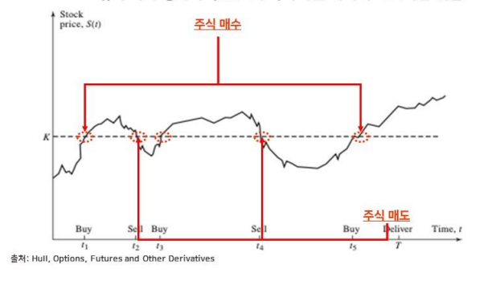

* 위험관리를 위한 비용
- 만일 S0 > X, S0
- 만일 S0 < X, 0
- 거래 비용이 없다고 가정하면 옵션을 매도하고 헤지하는데 드는 총비용
# Max[S0-X, 0]
# 블랙숄즈 모형가격 보다 작음
- 결국 옵션을 매도하고 헤지함으로써 무위험 수익 창출 가능?

* incorrect , 왜?
- 시간가치를 무시하였음
- 동일한 X 라는 가격에 매수하거나 매도할 수 없음: X ± ε
- ε → 0, 거래횟수 → ∞

Delta Hedging

* 대부분 거래자들은 더 정교한 헤징방법을 사용함
* 델타(Δ) : 기초 자산 가격 변화에 대한 옵션 가격 변화율
* 가정
- 현재 주가: $100, 옵션 가격 : $10, 델타: 0.6

* 현재
- 20 계약의 콜옵션을 매도한 트레이더
# 2000주를 살수 있는 권리임
- 0.6 * 2000 = 1200주를 이용하여 헤지할 수 있음

* 이러한 경우 옵션의 이익(손실)은 주식부분의 손실(이익)과 상쇄됨
* 즉, 투자자의 전체 포지션의 델타는 0이 됨
* 이러한 포트폴리오를 델타 중립 포트폴리오(delta neutral portfolio) 라고 함
* 다음날
- 주가가 $110 로상승, 델타가 0.65로 상승
- 0.05 * 2000 = 100 주를 추가로 매입

Delta Hedging

* 배당을 지급하지 않는 주식의 유럽형 콜옵션의 델타: N(d1)
* 배당을 지급하지 않는 주식의 유럽형 풋옵션의 델타: N(d1) -1
* 배당률 q를 지급하는 주식의 유럽형 콜옵션의 델타 : N(d1)e^-qt
* 배당률 q를 지급하는 주식의 유럽형 풋옵션의 델타 : e^-qt[N(d1) -1]
- 선도 계약의 가치 : S0 - Ke^-rt or S0e^-qt - Ke^rt

* 헤지 포지션은 자주 재조정(rebalancing) 해줘야 함
* 기초 자산의 변화에 따라 델타가 변동하기 때문
* 옵션 매도 포지션을 델타 헤징할 경우
- 가격이 오르면 델타가 증가하여 매수
- 가격이 떨어지면 델타가 감소하여 매도
- 즉, 비싸게 사고 싸게 팔아야 함

Option's Delta

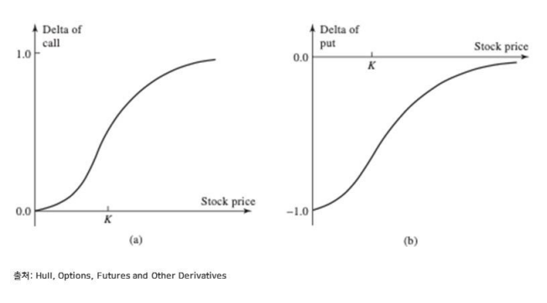

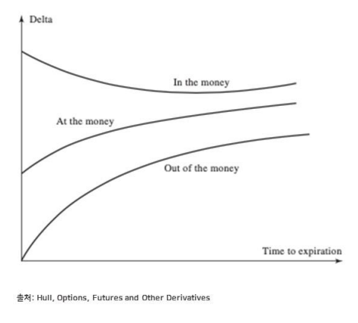

Delta Hedging
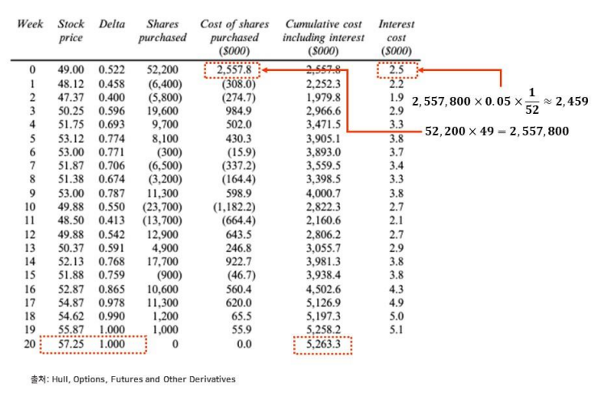

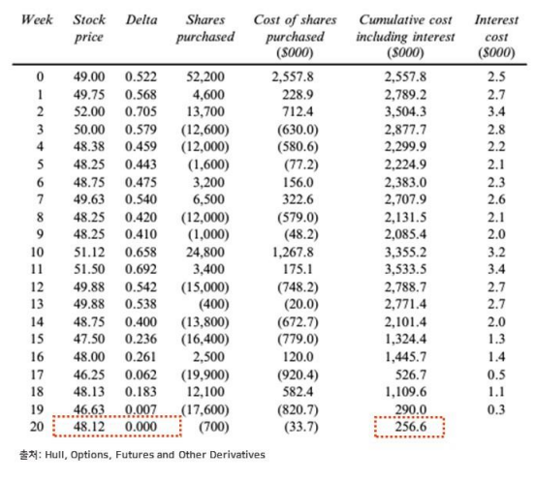

* 배당을 지급하지 않는 주식 100000주에 관한 유럽형 콜옵션
* S0 = 49, X = 50 , r= 5%, σ = 20%, T = 20주, μ = 13%
* 블랙 숄즈 이론 가격: $ 240000
* 만일 헤징이 정확하게 진행 된다면 헤징 비용은 정확하게 블랙숄즈 옵션 이론가와 동일해야 함

* 하지만 현재 예제의 경우 1주일에 한번씩만 델타를 조정하였음
- 불완전한 헤징임
* 이러한 이유로 본 예제에서는 은행이 현실적인 헤징 비용을 적절히 고려 하여 $ 300000에 매도한 것으로 판단됨
- 실제로는 거래비용, 금리의 변화 등이 존재함

Delta of a Portfolio

* 예제
- 100000 계약 콜옵션 매수 : 0.533
- 200000 계약 콜옵션 매도 : 0.468
- 50000 계약 풋옵션 매도 : -0.508

* 포트폴리오 델타
100000 * 0.533 - 200000 * 0.468 - 50000 * (-0.508) = -14900

11주차 3교시
Gamma

* 감마(Γ)는 기초 자산 가격 변화에 따른 델타(Δ)의 변화율
* 감마는 아래 그림에서처럼 옵션 가치가 곡면이므로 발생하는 델타 헤징오차
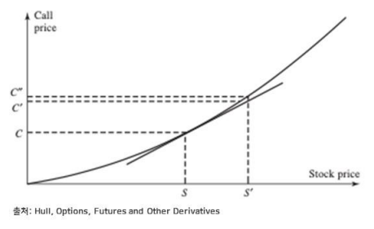

Gamma Neutral Portfolio

* 델타 중립 포트폴리오(Delta-neutral portfolio)의 감마: Γ
* 시장에서 거래되고 있는 특정 옵션의 감마: Γt
* 포트폴리오 전체의 감마
wt * Γt + Γ

* 포트폴리오의 감마를 0으로 만들기위한 특정 옵션의 투자 비중
wt = - Γ / Γt
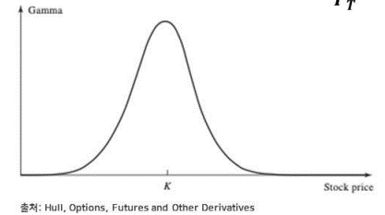

Gamma Neutral Protfolio

* 감마를 0으로 만들기 위해서 특정 옵션 거래
- 포트폴리오의 델타가 다시 변함
- 그래서 포트폴리오의 델타를 다시 0으로 만들기 위하여 기초 자산 포지션을 또 변화 시켜야 함

* 예제
- 델타 중립포트폴리오의 감마 : -3000
- 시장거래되는 특정 콜옵션의 델타는 0.62 감마는 1.50임
- 델타-감마 중립 포트폴리오 구축
- 2000(=3000/1.5) 주에 해당하는 옵션(=20 계약)을 매입하여 감마 중립
- 1240(=2000 * 0.62)주를 매도하여 델타 중립

Managing Delta , Gamma, & Vega

* 베가(ν)는 변동성 변화에 따른 파생상품가치의 변화율
- Vega(ν) = θc / θσ
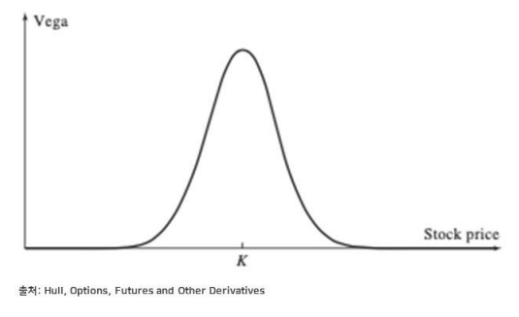

Managing Delta, Gamma , & Vega

* 델타(Δ)는 기초자산의 포지션을 변화시킴에 따라 바뀜
* 감마(Γ)와 베가(ν)를 조정하기 위해서는 옵션 또는 다른 파생상품의 포지션의 변화를 줘야 함

* 예제
- 델타 중립이고 감마는 -5000, 베가는 -8000인 포트폴리오
- 두개의 옵션을 이용하여 델타, 감마, 베가 리스크를 헤지하려고 함
- A 옵션은 델타, 감마, 베가가 0.6, 0.5, 2.0 이고 B옵션은 델타 ,감마, 베가가 0.5, 0.8, 1.2 이다. 어떤 전략을 취하면 되는가?
 | -5000 + 0.5 * W1 + 0.8 * W2 =0
 | -8000 + 0.2 * W1 + 1.2 * W2 =0
 | w1 = 400 , w2 = 6000

* A 옵션은 400계약 매입, B옵션은 6000계약 매입
* 이때 두가지 옵션을 포틒폴리오에 포함시킴으로써 포트폴리오의 델타가 400 * 0.6 + 6000 * 0.5 = 3240으로 늘어남
* 델타리스크를 헤지하기 위해 3240만큼 포트폴리오를 매도

Hedging in Practice

* 포트폴리오의 델타, 감마, 베가 등을 0으로 유지하기 위해서는 포트폴리오를 매우 자주 재조정해줘야 함
- 현실적으로 구현 가능하지 않음

* 트레이더들은 보통 자신의 포틒폴리오를 일별로는 델타 중리보지션으로 유지함

* 시장 상황에 따라 기회가 발생하면 그때 그때 포트폴리오의 감마와 베가 등이 0이 되도록 개선 시킴

Creating Option Synthetically

* 펀드 매니저들은 그들이 운용하는 포트폴리오를 위해 풋옵션 매입에 관심이 많음: 포트폴리오 보험
- 시장 하락에 대한 보험
- 1) 풋옵션 매입
- 2) 풋옵션 복제

* 풋옵션 매입 보다는 복제를 선호
- 대형 펀드를 운용하는 펀드 매니저의 수요를 감당할 만한 풍부한 유동성의 옵션이 존재하는가?
- 펀드 매니저가 원하는 정확한 행사가격과 만기를 지닌 옵션이 시장에서 거래되고 있는가?

* 복제방법
- 헤징 시에는 델타(Δ), 감마(Γ), 베가(ν) 등이 중립이 되도록 반대 포지션을 취했음
- 옵션을 복제할 경우에는 복제하는 옵션의 델타(Δ), 감마(Γ), 베가(ν) 와 동일한 포지션을 취함

Creating Options Sythetically

* 포트폴리오 가치는 $90M
* 포트폴리오 보험 전략을 구현하기 위해 행사가격이 $87M 인 잔존만기 6개월 풋옵션이 필요함
* 무위험 수익률: 9%, 배당률 : 3% , 변동성 : 25% , S&P 500 지수: 900
* 포트폴리오의 베타는 1

* 1) 행사가격 870의 1000계약의 풋옵션 매입
1000 * 870 * $100 = $87M

Creating Option Synthetically

* 포트폴리오 가치는 $90M
* 포트폴리오 보험 전략을 구현하기 위해 행사가격이 $87M인 잔존만기 6개월 풋옵션이 필요함
* 무위험 수익률 : 9% , 배당률 : 3%, 변동성: 25%, S&P 500 지수: 900
* 포트폴리오의 베타는 1

* 2) 풋옵션 복제

- 델타 :

- 포트폴리오의 32.15% 를 매각하여 필요한 풋옵션의 델타를 매칭
- 만일 하루 뒤 포트폴리오가 $88M으로 감소하면 옵션의 델타는 -0.3679로 변하고 4.64%(=0.3679 - 0.3215)를 추가로 매각해야 함
- 만일 하루 뒤 포트폴리오가 $92M으로 증가하면 옵션의 델타는 -0.2787로 변하고 4.28%(=0.3215 - 0.2787)를 추가로 매수해야 함

Black Monday

* 1987년 10월 많은 포트폴리오 매니저들은 풋옵션 복제를 통한 포트폴리오 보험 전략을 실행중
* 이 전략은 초기에 풋옵션의 델타와 동일한 포트폴리오의 매도가 필요함
* 포트폴리오의 가치가 증가함에 따라 포트폴리오의 델타는 더 작은 크기의 음수가 됨, 즉 포트폴리오를 더 매수 해야함
* 반대로 포트폴리오의 가치가 감소함에 따라 포트폴리오의 델타는 더 큰 크기의 음수가 됨, 즉 포트폴리오를 더 매도 해야 함
* 1987년 10월 19일(월)에 이 전략을 잘 작동하지 않았음
* 블랙 먼데이의 원인

